分析统计
房间费用占比
 | 数据
房间 | 求和项:已付费用 | 求和项:预算
整体 | 46887.13 | 48130
客厅 | 33083.2 | 17440
主卧 | 21686.3 | 13450
厨房 | 17527.68 | 17880
次卧 | 10345 | 9000
主卫 | 10295 | 12550
公卫 | 10121.7 | 10600
书房 | 9472.2 | 6800
门厅及走廊 | 8776.8 | 6395
餐厅 | 7812.1 | 4100
小阳台 | 6399 | 6000
儿童房 | 5592 | 6100
大阳台 | 3506.01 | 2220
总计 | 191504.12 | 160665

分类费用占比

行标签 | 求和项:已付费用 | 求和项:预算
硬装材料 | 66396.08 | 65318
家具 | 41725 | 27087
半包工程费 | 38809 | 43050
家电 | 27889.11 | 15850
软装饰品 | 9519 | 2540
照明灯饰 | 6238.93 | 5820
其他杂项 | 927 | 1000
总计 | 191504.12 | 160665

门槛石尺寸及支出
门槛石数量尺寸
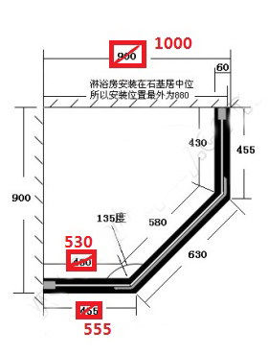
序号 | 位置 | 长/mm | 宽/mm | 石材 | 备注 | 面积 | 单价 | 加工费 | 价格
1 | 入户防盗门 | 980 | 260 | 印度红 |  | 0.2548 | 400 | 0 | 101.92
2 | 主卧 | 880 | 145 | 印度红 |  | 0.1276 | 400 | 0 | 51.04
3 | 次卧 | 880 | 145 | 印度红 |  | 0.1276 | 400 | 0 | 51.04
4 | 儿童房 | 880 | 140 | 印度红 |  | 0.1232 | 400 | 0 | 49.28
5 | 厨房 | 800 | 130 | 印度红 | 磨一边 | 0.104 | 400 | 6.4 | 48
6 | 公卫 | 720 | 160 | 印度红 | 磨一边 | 0.1152 | 400 | 5.76 | 51.84
7 | 大阳台 | 2670 | 265 | 黑金沙 | 磨两边 | 0.70755 | 400 | 42.72 | 325.74
8 | 主卫 | 1870 | 170 | 黑金沙 | 加厚磨一边 | 0.3179 | 400 | 28.05 | 155.21
挡水条--钻石型淋浴房
9 | 主卫 | 1870 | 60 | 黑金花 （厚一些） | 磨两边 | 1.87 | 250 |  | 130.9
10 | 公卫 | 1000 | 900 | 人造石 （黑色） | 钻石型淋浴房， 具体尺寸见附图 | 1.9 | 70 |  | 133
窗台
11 | 主卧 | 2470 | 155 | 人造石/石英石 | 白色人造石 | 0.38285 | 250 | 19.76 | 115.4725
12 | 次卧 | 1570 | 125 | 人造石/石英石 |  | 0.19625 | 250 | 12.56 | 61.6225
13 | 儿童房 | 1570 | 750 | 人造石/石英石 |  | 1.1775 | 250 | 12.56 | 306.935

 |  |  |  |  |  |  |  |  | 1582

